Primera
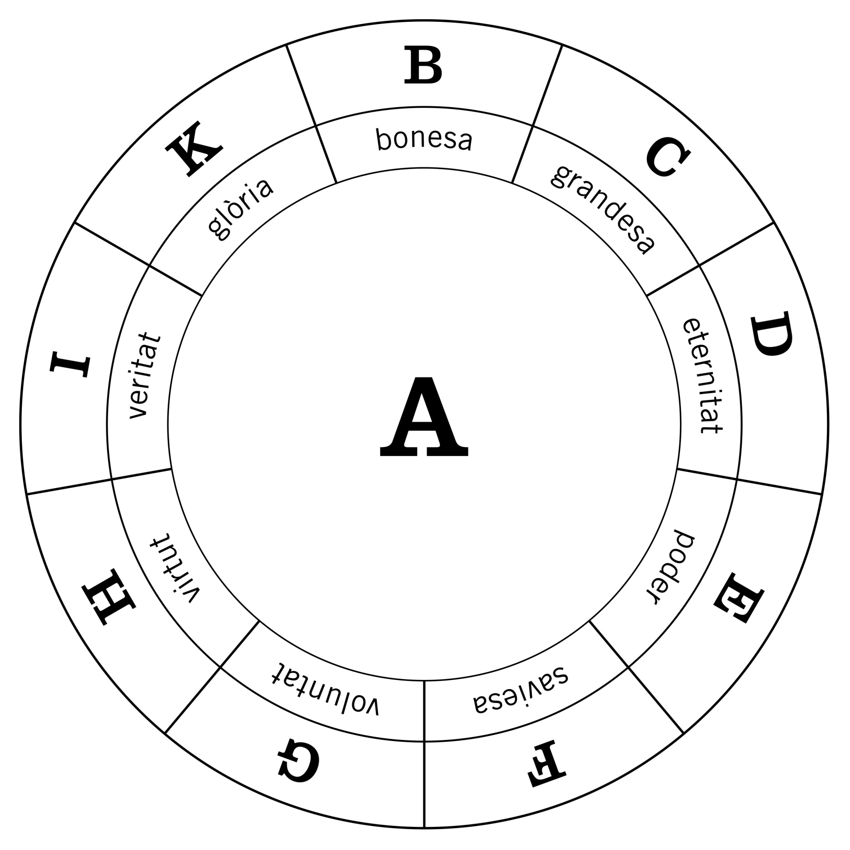
 | A
 | Principis absoluts
B | bondat / bonesa
C | magnitud / grandesa
D | eternitat / duració
E | poder / potestat
F | saviesa / instint
G | voluntat / apetit
H | virtut
I | veritat
K | glòria
 | Deu

Segona
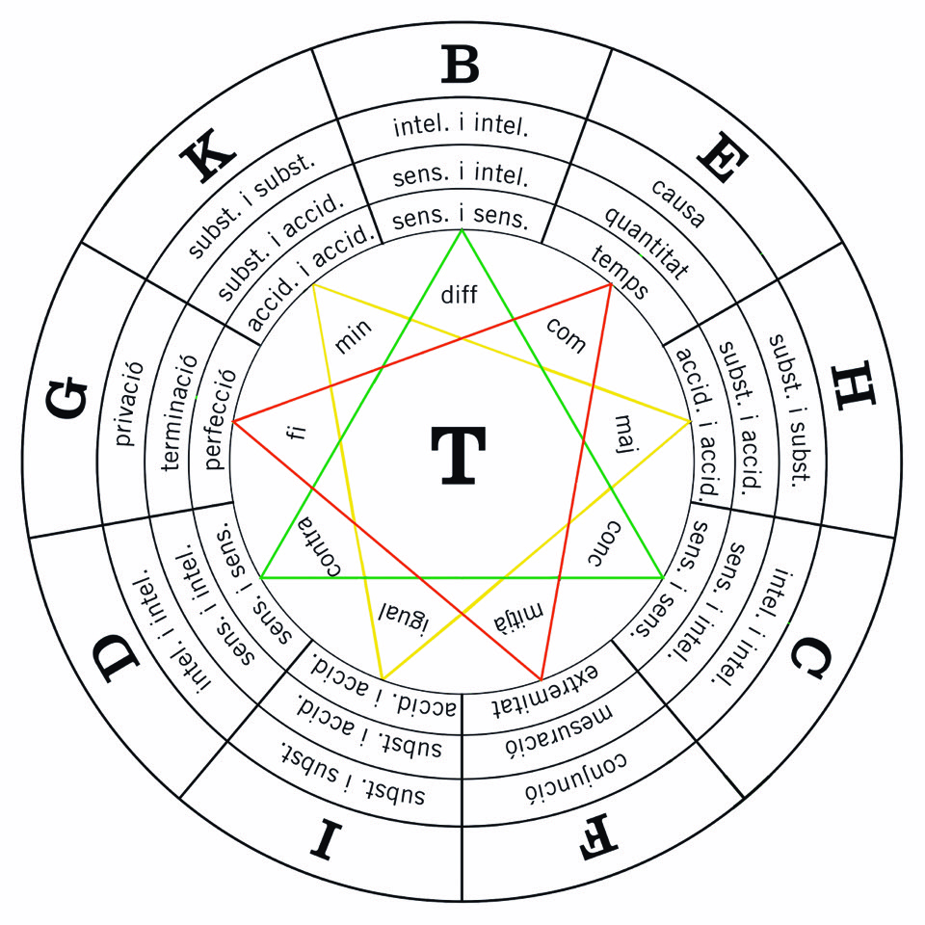
 | T
 | Conceptes relacionals
B | diferència | L
C | concordança | M
D | contrarietat | N
E | començament | O
F | mitjà | P
G | fi | Q
H | majoritat | R
I | igualtat | U
K | menoritat | W
 | Principis

Tercera
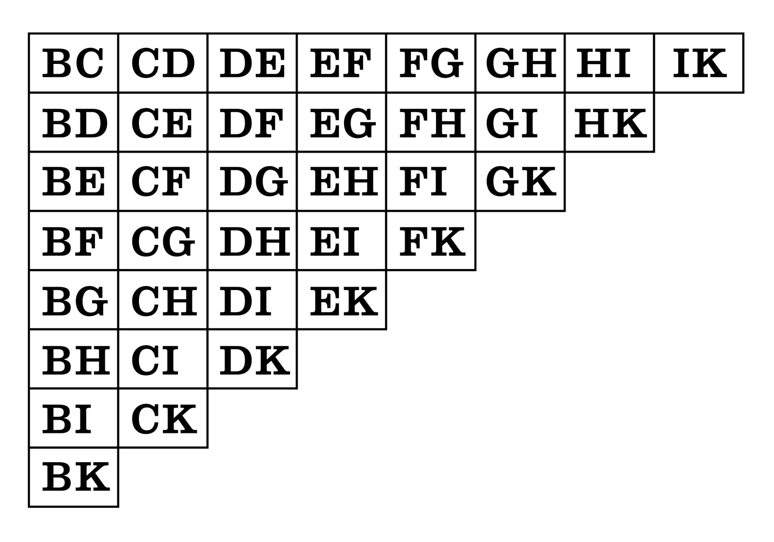
 |  |  |  |  | Cambres |  |  |  |  |  |  |  |  |  |  |  |  |  |  |  | Descripció
 |  |  |  |  | B | C | C | D | D | E | E | F | F | G | G | H | H | I | I | K | bondat / bonesa | concordança | magnitud / grandesa | contrarietat | eternitat / duració | començament | poder / potestat | mitjà | saviesa / instint | fi | voluntat / apetit | majoritat | virtut | igualtat | veritat | menoritat
 |  |  |  |  | B | D | C | E | D | F | E | G | F | H | G | I | H | K |  |  | bondat / bonesa | contrarietat | magnitud / grandesa | començament | eternitat / duració | mitjà | poder / potestat | fi | saviesa / instint | majoritat | voluntat / apetit | igualtat | virtut | menoritat
 |  |  |  |  | B | E | C | F | D | G | E | H | F | I | G | K |  |  |  |  | bondat / bonesa | començament | magnitud / grandesa | mitjà | eternitat / duració | fi | poder / potestat | majoritat | saviesa / instint | igualtat | voluntat / apetit | menoritat
 |  |  |  |  | B | F | C | G | D | H | E | I | F | K |  |  |  |  |  |  | bondat / bonesa | mitjà | magnitud / grandesa | fi | eternitat / duració | majoritat | poder / potestat | igualtat | saviesa / instint | menoritat
 |  |  |  |  | B | G | C | H | D | I | E | K |  |  |  |  |  |  |  |  | bondat / bonesa | fi | magnitud / grandesa | majoritat | eternitat / duració | igualtat | poder / potestat | menoritat
 |  |  |  |  | B | H | C | I | D | K |  |  |  |  |  |  |  |  |  |  | bondat / bonesa | majoritat | magnitud / grandesa | igualtat | eternitat / duració | menoritat
 |  |  |  |  | B | I | C | K |  |  |  |  |  |  |  |  |  |  |  |  | bondat / bonesa | igualtat | magnitud / grandesa | menoritat
 |  |  |  |  | B | K |  |  |  |  |  |  |  |  |  |  |  |  |  |  | bondat / bonesa | menoritat

n= | 9 | 362880 | 36 | =Cambres
k= | 2 | 10080 | 36

n= | 9 | 3628800 | 45 | =CR
k= | 2 | 80640

Quarta
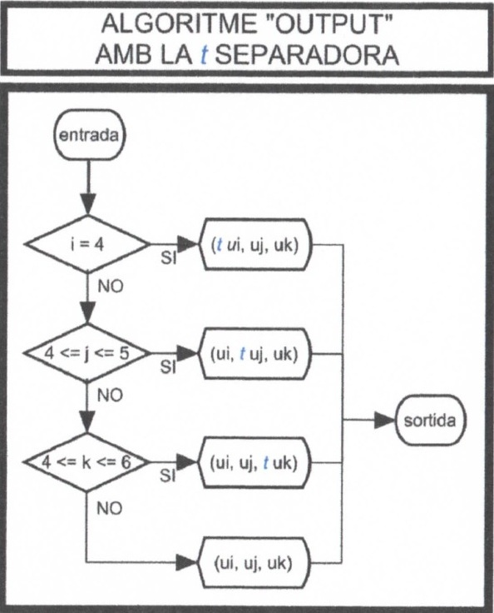
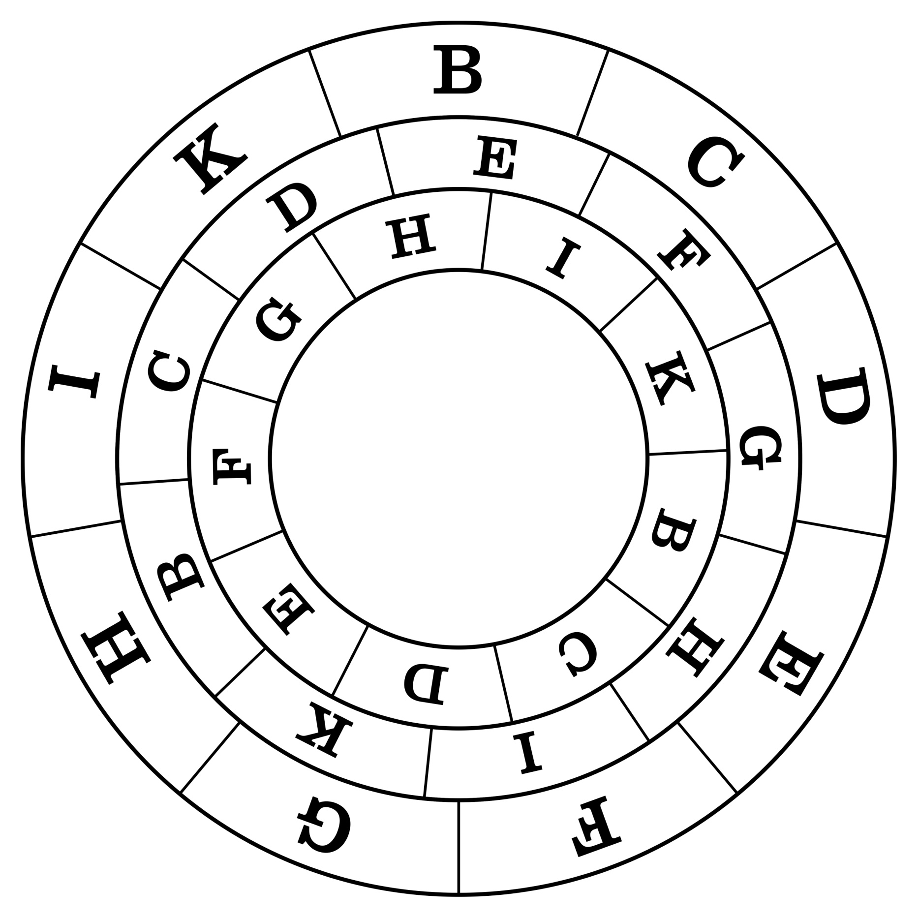
 |  |  |  |  |  | Cambres
 |  |  |  |  | Columnes | 01 |  |  | 02 |  |  | 03 |  |  | 04 |  |  | 05 |  |  | 06 |  |  | 07 |  |  | 08 |  |  | 09 |  |  | 10 |  |  | 11 |  |  | 12 |  |  | 13 |  |  | 14 |  |  | 15 |  |  | 16 |  |  | 17 |  |  | 18 |  |  | 19 |  |  | 20
 |  |  |  |  | 01 | B | C | D | B | C | B | B | C | C | B | C | D | B | D | B | B | D | C | B | D | D | B | B | C | B | B | D | B | C | D | C | D | B | C | D | C | C | D | D | C | B | C | C | B | D | C | C | D | D | B | C | D | B | D | D | C | D | B | C | D
 |  |  |  |  | 02 | B | C | E | B | C | B | B | C | C | B | C | E | B | E | B | B | E | C | B | E | E | B | B | C | B | B | E | B | C | E | C | E | B | C | E | C | C | E | E | C | B | C | C | B | E | C | C | E | E | B | C | E | B | E | E | C | E | B | C | E
 |  |  |  |  | 03 | B | C | F | B | C | B | B | C | C | B | C | F | B | F | B | B | F | C | B | F | F | B | B | C | B | B | F | B | C | F | C | F | B | C | F | C | C | F | F | C | B | C | C | B | F | C | C | F | F | B | C | F | B | F | F | C | F | B | C | F
 |  |  |  |  | 04 | B | C | G | B | C | B | B | C | C | B | C | G | B | G | B | B | G | C | B | G | G | B | B | C | B | B | G | B | C | G | C | G | B | C | G | C | C | G | G | C | B | C | C | B | G | C | C | G | G | B | C | G | B | G | G | C | G | B | C | G
 |  |  |  |  | 05 | B | C | H | B | C | B | B | C | C | B | C | H | B | H | B | B | H | C | B | H | H | B | B | C | B | B | H | B | C | H | C | H | B | C | H | C | C | H | H | C | B | C | C | B | H | C | C | H | H | B | C | H | B | H | H | C | H | B | C | H
 |  |  |  |  | 06 | B | C | I | B | C | B | B | C | C | B | C | I | B | I | B | B | I | C | B | I | I | B | B | C | B | B | I | B | C | I | C | I | B | C | I | C | C | I | I | C | B | C | C | B | I | C | C | I | I | B | C | I | B | I | I | C | I | B | C | I
 |  |  |  |  | 07 | B | C | K | B | C | B | B | C | C | B | C | K | B | K | B | B | K | C | B | K | K | B | B | C | B | B | K | B | C | K | C | K | B | C | K | C | C | K | K | C | B | C | C | B | K | C | C | K | K | B | C | K | B | K | K | C | K | B | C | K
 |  |  |  |  | 08 | B | D | E | B | D | B | B | D | D | B | D | E | B | E | B | B | E | D | B | E | E | B | B | D | B | B | E | B | D | E | D | E | B | D | E | D | D | E | E | D | B | D | D | B | E | D | D | E | E | B | D | E | B | E | E | D | E | B | D | E
 |  |  |  |  | 09 | B | D | F | B | D | B | B | D | D | B | D | F | B | F | B | B | F | D | B | F | F | B | B | D | B | B | F | B | D | F | D | F | B | D | F | D | D | F | F | D | B | D | D | B | F | D | D | F | F | B | D | F | B | F | F | D | F | B | D | F
 |  |  |  |  | 10 | B | D | G | B | D | B | B | D | D | B | D | G | B | G | B | B | G | D | B | G | G | B | B | D | B | B | G | B | D | G | D | G | B | D | G | D | D | G | G | D | B | D | D | B | G | D | D | G | G | B | D | G | B | G | G | D | G | B | D | G
 |  |  |  |  | 11 | B | D | H | B | D | B | B | D | D | B | D | H | B | H | B | B | H | D | B | H | H | B | B | D | B | B | H | B | D | H | D | H | B | D | H | D | D | H | H | D | B | D | D | B | H | D | D | H | H | B | D | H | B | H | H | D | H | B | D | H
 |  |  |  |  | 12 | B | D | I | B | D | B | B | D | D | B | D | I | B | I | B | B | I | D | B | I | I | B | B | D | B | B | I | B | D | I | D | I | B | D | I | D | D | I | I | D | B | D | D | B | I | D | D | I | I | B | D | I | B | I | I | D | I | B | D | I
 |  |  |  |  | 13 | B | D | K | B | D | B | B | D | D | B | D | K | B | K | B | B | K | D | B | K | K | B | B | D | B | B | K | B | D | K | D | K | B | D | K | D | D | K | K | D | B | D | D | B | K | D | D | K | K | B | D | K | B | K | K | D | K | B | D | K
 |  |  |  |  | 14 | B | E | F | B | E | B | B | E | E | B | E | F | B | F | B | B | F | E | B | F | F | B | B | E | B | B | F | B | E | F | E | F | B | E | F | E | E | F | F | E | B | E | E | B | F | E | E | F | F | B | E | F | B | F | F | E | F | B | E | F
 |  |  |  |  | 15 | B | E | G | B | E | B | B | E | E | B | E | G | B | G | B | B | G | E | B | G | G | B | B | E | B | B | G | B | E | G | E | G | B | E | G | E | E | G | G | E | B | E | E | B | G | E | E | G | G | B | E | G | B | G | G | E | G | B | E | G
 |  |  |  |  | 16 | B | E | H | B | E | B | B | E | E | B | E | H | B | H | B | B | H | E | B | H | H | B | B | E | B | B | H | B | E | H | E | H | B | E | H | E | E | H | H | E | B | E | E | B | H | E | E | H | H | B | E | H | B | H | H | E | H | B | E | H
 |  |  |  |  | 17 | B | E | I | B | E | B | B | E | E | B | E | I | B | I | B | B | I | E | B | I | I | B | B | E | B | B | I | B | E | I | E | I | B | E | I | E | E | I | I | E | B | E | E | B | I | E | E | I | I | B | E | I | B | I | I | E | I | B | E | I
 |  |  |  |  | 18 | B | E | K | B | E | B | B | E | E | B | E | K | B | K | B | B | K | E | B | K | K | B | B | E | B | B | K | B | E | K | E | K | B | E | K | E | E | K | K | E | B | E | E | B | K | E | E | K | K | B | E | K | B | K | K | E | K | B | E | K
 |  |  |  |  | 19 | B | F | G | B | F | B | B | F | F | B | F | G | B | G | B | B | G | F | B | G | G | B | B | F | B | B | G | B | F | G | F | G | B | F | G | F | F | G | G | F | B | F | F | B | G | F | F | G | G | B | F | G | B | G | G | F | G | B | F | G
 |  |  |  |  | 20 | B | F | H | B | F | B | B | F | F | B | F | H | B | H | B | B | H | F | B | H | H | B | B | F | B | B | H | B | F | H | F | H | B | F | H | F | F | H | H | F | B | F | F | B | H | F | F | H | H | B | F | H | B | H | H | F | H | B | F | H
 |  |  |  |  | 21 | B | F | I | B | F | B | B | F | F | B | F | I | B | I | B | B | I | F | B | I | I | B | B | F | B | B | I | B | F | I | F | I | B | F | I | F | F | I | I | F | B | F | F | B | I | F | F | I | I | B | F | I | B | I | I | F | I | B | F | I
 |  |  |  |  | 22 | B | F | K | B | F | B | B | F | F | B | F | K | B | K | B | B | K | F | B | K | K | B | B | F | B | B | K | B | F | K | F | K | B | F | K | F | F | K | K | F | B | F | F | B | K | F | F | K | K | B | F | K | B | K | K | F | K | B | F | K
 |  |  |  |  | 23 | B | G | H | B | G | B | B | G | G | B | G | H | B | H | B | B | H | G | B | H | H | B | B | G | B | B | H | B | G | H | G | H | B | G | H | G | G | H | H | G | B | G | G | B | H | G | G | H | H | B | G | H | B | H | H | G | H | B | G | H
 |  |  |  |  | 24 | B | G | I | B | G | B | B | G | G | B | G | I | B | I | B | B | I | G | B | I | I | B | B | G | B | B | I | B | G | I | G | I | B | G | I | G | G | I | I | G | B | G | G | B | I | G | G | I | I | B | G | I | B | I | I | G | I | B | G | I
 |  |  |  |  | 25 | B | G | K | B | G | B | B | G | G | B | G | K | B | K | B | B | K | G | B | K | K | B | B | G | B | B | K | B | G | K | G | K | B | G | K | G | G | K | K | G | B | G | G | B | K | G | G | K | K | B | G | K | B | K | K | G | K | B | G | K
 |  |  |  |  | 26 | B | H | I | B | H | B | B | H | H | B | H | I | B | I | B | B | I | H | B | I | I | B | B | H | B | B | I | B | H | I | H | I | B | H | I | H | H | I | I | H | B | H | H | B | I | H | H | I | I | B | H | I | B | I | I | H | I | B | H | I
 |  |  |  |  | 27 | B | H | K | B | H | B | B | H | H | B | H | K | B | K | B | B | K | H | B | K | K | B | B | H | B | B | K | B | H | K | H | K | B | H | K | H | H | K | K | H | B | H | H | B | K | H | H | K | K | B | H | K | B | K | K | H | K | B | H | K
 |  |  |  |  | 28 | B | I | K | B | I | B | B | I | I | B | I | K | B | K | B | B | K | I | B | K | K | B | B | I | B | B | K | B | I | K | I | K | B | I | K | I | I | K | K | I | B | I | I | B | K | I | I | K | K | B | I | K | B | K | K | I | K | B | I | K
 |  |  |  |  | 29 | C | D | E | C | D | C | C | D | D | C | D | E | C | E | C | C | E | D | C | E | E | C | C | D | C | C | E | C | D | E | D | E | C | D | E | D | D | E | E | D | C | D | D | C | E | D | D | E | E | C | D | E | C | E | E | D | E | C | D | E
 |  |  |  |  | 30 | C | D | F | C | D | C | C | D | D | C | D | F | C | F | C | C | F | D | C | F | F | C | C | D | C | C | F | C | D | F | D | F | C | D | F | D | D | F | F | D | C | D | D | C | F | D | D | F | F | C | D | F | C | F | F | D | F | C | D | F
 |  |  |  |  | 31 | C | D | G | C | D | C | C | D | D | C | D | G | C | G | C | C | G | D | C | G | G | C | C | D | C | C | G | C | D | G | D | G | C | D | G | D | D | G | G | D | C | D | D | C | G | D | D | G | G | C | D | G | C | G | G | D | G | C | D | G
 |  |  |  |  | 32 | C | D | H | C | D | C | C | D | D | C | D | H | C | H | C | C | H | D | C | H | H | C | C | D | C | C | H | C | D | H | D | H | C | D | H | D | D | H | H | D | C | D | D | C | H | D | D | H | H | C | D | H | C | H | H | D | H | C | D | H
 |  |  |  |  | 33 | C | D | I | C | D | C | C | D | D | C | D | I | C | I | C | C | I | D | C | I | I | C | C | D | C | C | I | C | D | I | D | I | C | D | I | D | D | I | I | D | C | D | D | C | I | D | D | I | I | C | D | I | C | I | I | D | I | C | D | I
 |  |  |  |  | 34 | C | D | K | C | D | C | C | D | D | C | D | K | C | K | C | C | K | D | C | K | K | C | C | D | C | C | K | C | D | K | D | K | C | D | K | D | D | K | K | D | C | D | D | C | K | D | D | K | K | C | D | K | C | K | K | D | K | C | D | K
 |  |  |  |  | 35 | C | E | F | C | E | C | C | E | E | C | E | F | C | F | C | C | F | E | C | F | F | C | C | E | C | C | F | C | E | F | E | F | C | E | F | E | E | F | F | E | C | E | E | C | F | E | E | F | F | C | E | F | C | F | F | E | F | C | E | F
 |  |  |  |  | 36 | C | E | G | C | E | C | C | E | E | C | E | G | C | G | C | C | G | E | C | G | G | C | C | E | C | C | G | C | E | G | E | G | C | E | G | E | E | G | G | E | C | E | E | C | G | E | E | G | G | C | E | G | C | G | G | E | G | C | E | G
 |  |  |  |  | 37 | C | E | H | C | E | C | C | E | E | C | E | H | C | H | C | C | H | E | C | H | H | C | C | E | C | C | H | C | E | H | E | H | C | E | H | E | E | H | H | E | C | E | E | C | H | E | E | H | H | C | E | H | C | H | H | E | H | C | E | H
 |  |  |  |  | 38 | C | E | I | C | E | C | C | E | E | C | E | I | C | I | C | C | I | E | C | I | I | C | C | E | C | C | I | C | E | I | E | I | C | E | I | E | E | I | I | E | C | E | E | C | I | E | E | I | I | C | E | I | C | I | I | E | I | C | E | I
 |  |  |  |  | 39 | C | E | K | C | E | C | C | E | E | C | E | K | C | K | C | C | K | E | C | K | K | C | C | E | C | C | K | C | E | K | E | K | C | E | K | E | E | K | K | E | C | E | E | C | K | E | E | K | K | C | E | K | C | K | K | E | K | C | E | K
 |  |  |  |  | 40 | C | F | G | C | F | C | C | F | F | C | F | G | C | G | C | C | G | F | C | G | G | C | C | F | C | C | G | C | F | G | F | G | C | F | G | F | F | G | G | F | C | F | F | C | G | F | F | G | G | C | F | G | C | G | G | F | G | C | F | G
 |  |  |  |  | 41 | C | F | H | C | F | C | C | F | F | C | F | H | C | H | C | C | H | F | C | H | H | C | C | F | C | C | H | C | F | H | F | H | C | F | H | F | F | H | H | F | C | F | F | C | H | F | F | H | H | C | F | H | C | H | H | F | H | C | F | H
 |  |  |  |  | 42 | C | F | I | C | F | C | C | F | F | C | F | I | C | I | C | C | I | F | C | I | I | C | C | F | C | C | I | C | F | I | F | I | C | F | I | F | F | I | I | F | C | F | F | C | I | F | F | I | I | C | F | I | C | I | I | F | I | C | F | I
 |  |  | 20 | =Cambres | 43 | C | F | K | C | F | C | C | F | F | C | F | K | C | K | C | C | K | F | C | K | K | C | C | F | C | C | K | C | F | K | F | K | C | F | K | F | F | K | K | F | C | F | F | C | K | F | F | K | K | C | F | K | C | K | K | F | K | C | F | K
n= | 9 | 362880 | 84 | =Columnes | 44 | C | G | H | C | G | C | C | G | G | C | G | H | C | H | C | C | H | G | C | H | H | C | C | G | C | C | H | C | G | H | G | H | C | G | H | G | G | H | H | G | C | G | G | C | H | G | G | H | H | C | G | H | C | H | H | G | H | C | G | H
k= | 3 | 4320 | 1680 | =Total | 45 | C | G | I | C | G | C | C | G | G | C | G | I | C | I | C | C | I | G | C | I | I | C | C | G | C | C | I | C | G | I | G | I | C | G | I | G | G | I | I | G | C | G | G | C | I | G | G | I | I | C | G | I | C | I | I | G | I | C | G | I
 |  |  |  |  | 46 | C | G | K | C | G | C | C | G | G | C | G | K | C | K | C | C | K | G | C | K | K | C | C | G | C | C | K | C | G | K | G | K | C | G | K | G | G | K | K | G | C | G | G | C | K | G | G | K | K | C | G | K | C | K | K | G | K | C | G | K
n= | 18 | 6.4023737057E+15 | 816 | =Vàlides | 47 | C | H | I | C | H | C | C | H | H | C | H | I | C | I | C | C | I | H | C | I | I | C | C | H | C | C | I | C | H | I | H | I | C | H | I | H | H | I | I | H | C | H | H | C | I | H | H | I | I | C | H | I | C | I | I | H | I | C | H | I
k= | 3 | 7846046208000 | 864 | =Repetides | 48 | C | H | K | C | H | C | C | H | H | C | H | K | C | K | C | C | K | H | C | K | K | C | C | H | C | C | K | C | H | K | H | K | C | H | K | H | H | K | K | H | C | H | H | C | K | H | H | K | K | C | H | K | C | K | K | H | K | C | H | K
 |  |  |  |  | 49 | C | I | K | C | I | C | C | I | I | C | I | K | C | K | C | C | K | I | C | K | K | C | C | I | C | C | K | C | I | K | I | K | C | I | K | I | I | K | K | I | C | I | I | C | K | I | I | K | K | C | I | K | C | K | K | I | K | C | I | K
 |  |  |  |  | 50 | D | E | F | D | E | D | D | E | E | D | E | F | D | F | D | D | F | E | D | F | F | D | D | E | D | D | F | D | E | F | E | F | D | E | F | E | E | F | F | E | D | E | E | D | F | E | E | F | F | D | E | F | D | F | F | E | F | D | E | F
 |  |  |  |  | 51 | D | E | G | D | E | D | D | E | E | D | E | G | D | G | D | D | G | E | D | G | G | D | D | E | D | D | G | D | E | G | E | G | D | E | G | E | E | G | G | E | D | E | E | D | G | E | E | G | G | D | E | G | D | G | G | E | G | D | E | G
 |  |  |  |  | 52 | D | E | H | D | E | D | D | E | E | D | E | H | D | H | D | D | H | E | D | H | H | D | D | E | D | D | H | D | E | H | E | H | D | E | H | E | E | H | H | E | D | E | E | D | H | E | E | H | H | D | E | H | D | H | H | E | H | D | E | H
 |  |  |  |  | 53 | D | E | I | D | E | D | D | E | E | D | E | I | D | I | D | D | I | E | D | I | I | D | D | E | D | D | I | D | E | I | E | I | D | E | I | E | E | I | I | E | D | E | E | D | I | E | E | I | I | D | E | I | D | I | I | E | I | D | E | I
 |  |  |  |  | 54 | D | E | K | D | E | D | D | E | E | D | E | K | D | K | D | D | K | E | D | K | K | D | D | E | D | D | K | D | E | K | E | K | D | E | K | E | E | K | K | E | D | E | E | D | K | E | E | K | K | D | E | K | D | K | K | E | K | D | E | K
n= | 9 | 39916800 | 165 | =CR | 55 | D | F | G | D | F | D | D | F | F | D | F | G | D | G | D | D | G | F | D | G | G | D | D | F | D | D | G | D | F | G | F | G | D | F | G | F | F | G | G | F | D | F | F | D | G | F | F | G | G | D | F | G | D | G | G | F | G | D | F | G
k= | 3 | 241920 |  |  | 56 | D | F | H | D | F | D | D | F | F | D | F | H | D | H | D | D | H | F | D | H | H | D | D | F | D | D | H | D | F | H | F | H | D | F | H | F | F | H | H | F | D | F | F | D | H | F | F | H | H | D | F | H | D | H | H | F | H | D | F | H
 |  |  |  |  | 57 | D | F | I | D | F | D | D | F | F | D | F | I | D | I | D | D | I | F | D | I | I | D | D | F | D | D | I | D | F | I | F | I | D | F | I | F | F | I | I | F | D | F | F | D | I | F | F | I | I | D | F | I | D | I | I | F | I | D | F | I
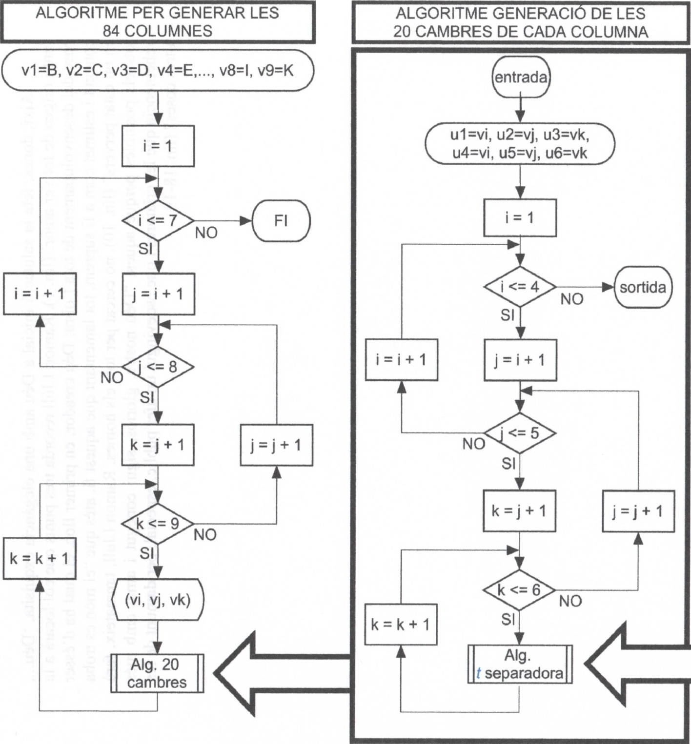
 |  |  |  |  | 58 | D | F | K | D | F | D | D | F | F | D | F | K | D | K | D | D | K | F | D | K | K | D | D | F | D | D | K | D | F | K | F | K | D | F | K | F | F | K | K | F | D | F | F | D | K | F | F | K | K | D | F | K | D | K | K | F | K | D | F | K
 |  |  |  |  | 59 | D | G | H | D | G | D | D | G | G | D | G | H | D | H | D | D | H | G | D | H | H | D | D | G | D | D | H | D | G | H | G | H | D | G | H | G | G | H | H | G | D | G | G | D | H | G | G | H | H | D | G | H | D | H | H | G | H | D | G | H
 |  |  |  |  | 60 | D | G | I | D | G | D | D | G | G | D | G | I | D | I | D | D | I | G | D | I | I | D | D | G | D | D | I | D | G | I | G | I | D | G | I | G | G | I | I | G | D | G | G | D | I | G | G | I | I | D | G | I | D | I | I | G | I | D | G | I
 |  |  |  |  | 61 | D | G | K | D | G | D | D | G | G | D | G | K | D | K | D | D | K | G | D | K | K | D | D | G | D | D | K | D | G | K | G | K | D | G | K | G | G | K | K | G | D | G | G | D | K | G | G | K | K | D | G | K | D | K | K | G | K | D | G | K
 |  |  |  |  | 62 | D | H | I | D | H | D | D | H | H | D | H | I | D | I | D | D | I | H | D | I | I | D | D | H | D | D | I | D | H | I | H | I | D | H | I | H | H | I | I | H | D | H | H | D | I | H | H | I | I | D | H | I | D | I | I | H | I | D | H | I
 |  |  |  |  | 63 | D | H | K | D | H | D | D | H | H | D | H | K | D | K | D | D | K | H | D | K | K | D | D | H | D | D | K | D | H | K | H | K | D | H | K | H | H | K | K | H | D | H | H | D | K | H | H | K | K | D | H | K | D | K | K | H | K | D | H | K
 |  |  |  |  | 64 | D | I | K | D | I | D | D | I | I | D | I | K | D | K | D | D | K | I | D | K | K | D | D | I | D | D | K | D | I | K | I | K | D | I | K | I | I | K | K | I | D | I | I | D | K | I | I | K | K | D | I | K | D | K | K | I | K | D | I | K
 |  |  |  |  | 65 | E | F | G | E | F | E | E | F | F | E | F | G | E | G | E | E | G | F | E | G | G | E | E | F | E | E | G | E | F | G | F | G | E | F | G | F | F | G | G | F | E | F | F | E | G | F | F | G | G | E | F | G | E | G | G | F | G | E | F | G
 |  |  |  |  | 66 | E | F | H | E | F | E | E | F | F | E | F | H | E | H | E | E | H | F | E | H | H | E | E | F | E | E | H | E | F | H | F | H | E | F | H | F | F | H | H | F | E | F | F | E | H | F | F | H | H | E | F | H | E | H | H | F | H | E | F | H
 |  |  |  |  | 67 | E | F | I | E | F | E | E | F | F | E | F | I | E | I | E | E | I | F | E | I | I | E | E | F | E | E | I | E | F | I | F | I | E | F | I | F | F | I | I | F | E | F | F | E | I | F | F | I | I | E | F | I | E | I | I | F | I | E | F | I
 |  |  |  |  | 68 | E | F | K | E | F | E | E | F | F | E | F | K | E | K | E | E | K | F | E | K | K | E | E | F | E | E | K | E | F | K | F | K | E | F | K | F | F | K | K | F | E | F | F | E | K | F | F | K | K | E | F | K | E | K | K | F | K | E | F | K
 |  |  |  |  | 69 | E | G | H | E | G | E | E | G | G | E | G | H | E | H | E | E | H | G | E | H | H | E | E | G | E | E | H | E | G | H | G | H | E | G | H | G | G | H | H | G | E | G | G | E | H | G | G | H | H | E | G | H | E | H | H | G | H | E | G | H
 |  |  |  |  | 70 | E | G | I | E | G | E | E | G | G | E | G | I | E | I | E | E | I | G | E | I | I | E | E | G | E | E | I | E | G | I | G | I | E | G | I | G | G | I | I | G | E | G | G | E | I | G | G | I | I | E | G | I | E | I | I | G | I | E | G | I
 |  |  |  |  | 71 | E | G | K | E | G | E | E | G | G | E | G | K | E | K | E | E | K | G | E | K | K | E | E | G | E | E | K | E | G | K | G | K | E | G | K | G | G | K | K | G | E | G | G | E | K | G | G | K | K | E | G | K | E | K | K | G | K | E | G | K
 |  |  |  |  | 72 | E | H | I | E | H | E | E | H | H | E | H | I | E | I | E | E | I | H | E | I | I | E | E | H | E | E | I | E | H | I | H | I | E | H | I | H | H | I | I | H | E | H | H | E | I | H | H | I | I | E | H | I | E | I | I | H | I | E | H | I
 |  |  |  |  | 73 | E | H | K | E | H | E | E | H | H | E | H | K | E | K | E | E | K | H | E | K | K | E | E | H | E | E | K | E | H | K | H | K | E | H | K | H | H | K | K | H | E | H | H | E | K | H | H | K | K | E | H | K | E | K | K | H | K | E | H | K
 |  |  |  |  | 74 | E | I | K | E | I | E | E | I | I | E | I | K | E | K | E | E | K | I | E | K | K | E | E | I | E | E | K | E | I | K | I | K | E | I | K | I | I | K | K | I | E | I | I | E | K | I | I | K | K | E | I | K | E | K | K | I | K | E | I | K
 |  |  |  |  | 75 | F | G | H | F | G | F | F | G | G | F | G | H | F | H | F | F | H | G | F | H | H | F | F | G | F | F | H | F | G | H | G | H | F | G | H | G | G | H | H | G | F | G | G | F | H | G | G | H | H | F | G | H | F | H | H | G | H | F | G | H
 |  |  |  |  | 76 | F | G | I | F | G | F | F | G | G | F | G | I | F | I | F | F | I | G | F | I | I | F | F | G | F | F | I | F | G | I | G | I | F | G | I | G | G | I | I | G | F | G | G | F | I | G | G | I | I | F | G | I | F | I | I | G | I | F | G | I
 |  |  |  |  | 77 | F | G | K | F | G | F | F | G | G | F | G | K | F | K | F | F | K | G | F | K | K | F | F | G | F | F | K | F | G | K | G | K | F | G | K | G | G | K | K | G | F | G | G | F | K | G | G | K | K | F | G | K | F | K | K | G | K | F | G | K
 |  |  |  |  | 78 | F | H | I | F | H | F | F | H | H | F | H | I | F | I | F | F | I | H | F | I | I | F | F | H | F | F | I | F | H | I | H | I | F | H | I | H | H | I | I | H | F | H | H | F | I | H | H | I | I | F | H | I | F | I | I | H | I | F | H | I
 |  |  |  |  | 79 | F | H | K | F | H | F | F | H | H | F | H | K | F | K | F | F | K | H | F | K | K | F | F | H | F | F | K | F | H | K | H | K | F | H | K | H | H | K | K | H | F | H | H | F | K | H | H | K | K | F | H | K | F | K | K | H | K | F | H | K
 |  |  |  |  | 80 | F | I | K | F | I | F | F | I | I | F | I | K | F | K | F | F | K | I | F | K | K | F | F | I | F | F | K | F | I | K | I | K | F | I | K | I | I | K | K | I | F | I | I | F | K | I | I | K | K | F | I | K | F | K | K | I | K | F | I | K
 |  |  |  |  | 81 | G | H | I | G | H | G | G | H | H | G | H | I | G | I | G | G | I | H | G | I | I | G | G | H | G | G | I | G | H | I | H | I | G | H | I | H | H | I | I | H | G | H | H | G | I | H | H | I | I | G | H | I | G | I | I | H | I | G | H | I
 |  |  |  |  | 82 | G | H | K | G | H | G | G | H | H | G | H | K | G | K | G | G | K | H | G | K | K | G | G | H | G | G | K | G | H | K | H | K | G | H | K | H | H | K | K | H | G | H | H | G | K | H | H | K | K | G | H | K | G | K | K | H | K | G | H | K
 |  |  |  |  | 83 | G | I | K | G | I | G | G | I | I | G | I | K | G | K | G | G | K | I | G | K | K | G | G | I | G | G | K | G | I | K | I | K | G | I | K | I | I | K | K | I | G | I | I | G | K | I | I | K | K | G | I | K | G | K | K | I | K | G | I | K
 |  |  |  |  | 84 | H | I | K | H | I | H | H | I | I | H | I | K | H | K | H | H | K | I | H | K | K | H | H | I | H | H | K | H | I | K | I | K | H | I | K | I | I | K | K | I | H | I | I | H | K | I | I | K | K | H | I | K | H | K | K | I | K | H | I | K

Alfabet
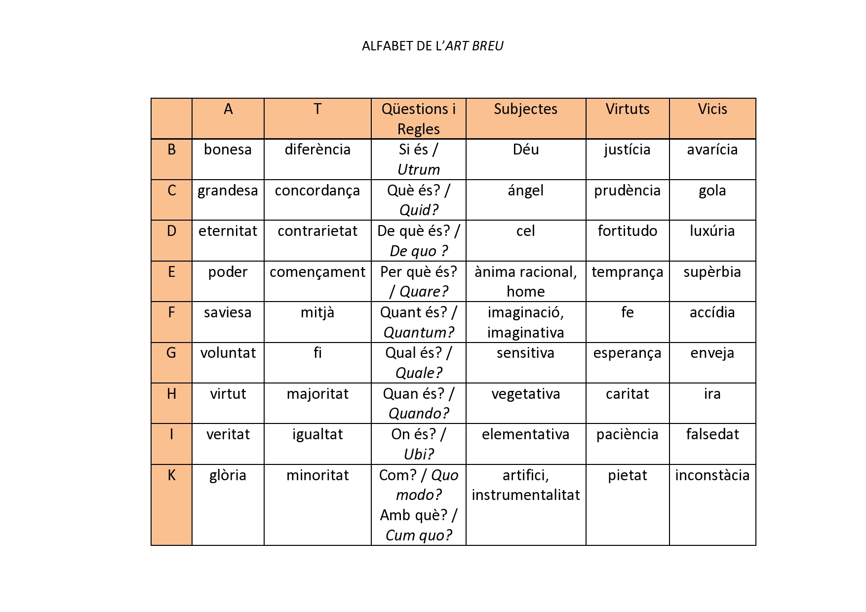
 | A | T |  | S | V
 | Principis absoluts | Conceptes relacionals | Qüestions i Regles | Subjectes | Virtuts | Vicis | J
B | bondat / bonesa | diferència | si és? / possibilitat | Déu | justicia | avarícia | L
C | magnitud / grandesa | concordança | què és? / essència | àngel | prudència | gola | M
D | eternitat / duració | contrarietat | de què és / matèria | cel | fortalesa | luxúria | N
E | poder / potestat | començament | per què és? / forma | ànima racional, home | temperança | supèrbia | O
F | saviesa / instint | mitjà | quant és? / quantitat | ànima imaginativa, imaginació | fe | accídia | P
G | voluntat / apetit | fi | qual és? / qualitat | ànima sensitiva | esperança | enveja | Q
H | virtut | majoritat | quan és? / temps | ànima vegetativa | caritat | ira | R
I | veritat | igualtat | on és? / lloc | ànima elementativa | paciència | falsetat | U
K | glòria | menoritat | com és? / mode i amb què és? / instrument | ànima instrumentativa, artifici | pietat | inconstància | W
 | Deu | Principis | predestinació |  |  | Z
 | Y |  | X

